行政事業レビューシート
 |  |  |  |  |  |  |  |  |  |  |  |  |  |  |  |  |  |  |  |  |  |  |  | 事業番号 |  |  |  |  |  |  | 0367
平成２９年度行政事業レビューシート |  |  |  |  |  |  |  |  |  |  |  |  |  |  |  |  |  |  |  |  |  |  | （ | 文部科学省 |  |  |  |  |  |  |  |  |  | ）
事業名 |  |  |  |  | 国宝・重要文化財等の保存整備等 |  |  |  |  |  |  |  |  |  |  | 担当部局庁 |  |  |  | 文化庁 |  |  |  |  |  |  |  |  | 作成責任者
事業開始年度 |  |  |  |  | 昭和２５年度 |  |  |  | 事業終了 （予定）年度 |  |  |  | 終了予定なし |  |  | 担当課室 |  |  |  | 文化財部伝統文化課 文化財部美術学芸課 文化財部記念物課 文化財部参事官（建造物担当） |  |  |  |  |  |  |  |  | 伝統文化課長 髙橋宏治 美術学芸課長 圓入由美 記念物課長 大西啓介 参事官（建造物担当） 豊城浩行
会計区分 |  |  |  |  | 一般会計
根拠法令 （具体的な 条項も記載） |  |  |  |  | 文化財保護法 第35条、第74条、第77条等 |  |  |  |  |  |  |  |  |  |  | 関係する計画、通知等 |  |  |  | 文化芸術の振興に関する基本的な方針（第4次基本方針）（平成27年5月22日閣議決定）
主要政策・施策 |  |  |  |  | 観光立国 |  |  |  |  |  |  |  |  |  |  | 主要経費 |  |  |  | その他の事項経費
事業の目的 （目指す姿を簡潔に。3行程度以内） |  |  |  |  | 国民共有の財産である国宝・重要文化財等を確実に次世代に継承するために、所有者・管理団体等が行う文化財保護のための事業に対する国庫補助や、重要無形文化財保持者（いわゆる人間国宝）への助成を行う。また、文化財修理用資材の安定的な確保と当該資材に関わる技能者の育成を目的として「ふるさと文化財の森」システム推進事業等を実施する。
事業概要 （5行程度以内。別添可） |  |  |  |  | １．文化財保護法に基づき国が指定等した文化財の保存を図るため、有形の文化財（建造物、美術工芸品、民俗文化財等）については保存修理、防災施設の設置等に対して、また、無形の文化財（芸能、工芸技術、民俗芸能等）については伝承者養成や記録作成等に対して国庫補助を行う（補助率５０％～８５％）。 ２．重要無形文化財保持者（いわゆる人間国宝）が行う伝承者養成、技の錬磨の活動に対して助成する。 ３．文化財建造物の修理用資材供給林（「ふるさと文化財の森」）の設定のほか、資材に関する普及啓発事業への支援を行うとともに、近現代の建築物及び土木構造物の適切な保護を図るため、緊急重点調査を実施する。
実施方法 |  |  |  |  | 直接実施、委託・請負、補助
予算額・ 執行額 （単位:百万円） |  |  |  |  |  |  |  |  |  |  | 26年度 |  |  |  | 27年度 |  |  |  | 28年度 |  |  |  |  |  | 29年度 |  |  |  |  | 30年度要求
 |  |  |  |  | 予算の状況 | 当初予算 |  |  |  |  | 21,426 |  |  |  | 17,651 |  |  |  | 18,354 |  |  |  |  |  | 19,381 |  |  |  |  | 22,186
 |  |  |  |  |  | 補正予算 |  |  |  |  | - |  |  |  | 490 |  |  |  | 3,920 |  |  |  |  |  | -
 |  |  |  |  |  | 前年度から繰越し |  |  |  |  | 960 |  |  |  | 1,216 |  |  |  | 1,212 |  |  |  |  |  | 4,893 |  |  |  |  | -
 |  |  |  |  |  | 翌年度へ繰越し |  |  |  |  | ▲ 1,216 |  |  |  | ▲ 1,212 |  |  |  | ▲ 4,893 |  |  |  |  |  | -
 |  |  |  |  |  | 予備費等 |  |  |  |  | 443 |  |  |  | 297 |  |  |  | 1,181 |  |  |  |  |  | -
 |  |  |  |  |  | 計 |  |  |  |  | 21,613 |  |  |  | 18,442 |  |  |  | 19,774 |  |  |  |  |  | 24,274 |  |  |  |  | 22,186
 |  |  |  |  | 執行額 |  |  |  |  |  | 21,613 |  |  |  | 18,442 |  |  |  | 19,505
 |  |  |  |  | 執行率（％） |  |  |  |  |  | 100% |  |  |  | 100% |  |  |  | 99%
 |  |  |  |  | 当初予算＋補正予算に対する執行額の割合（％） |  |  |  |  |  | 101% |  |  |  | 102% |  |  |  | 88%
平成29・30年度 予算内訳 （単位：百万円） |  |  |  |  | 歳出予算目 |  |  |  |  |  | 29年度当初予算 |  |  |  | 30年度要求 |  |  |  | 主な増減理由
 |  |  |  |  | 国宝重要文化財等整備費補助金 |  |  |  |  |  | 19,131 |  |  |  | 21,936 |  |  |  | 災害からの復旧等、緊急的に修理が必要な文化財への対応のため増額。 要求額のうち「新しい日本のための優先課題推進枠」4,049百万円。
 |  |  |  |  | 重要無形文化財保存特別助成金 |  |  |  |  |  | 232 |  |  |  | 232
 |  |  |  |  | 文化芸術振興委託費 |  |  |  |  |  | 13 |  |  |  | 13
 |  |  |  |  | 庁費 |  |  |  |  |  | 3 |  |  |  | 3
 |  |  |  |  | 旅費（委員等旅費・職員旅費） |  |  |  |  |  | 1 |  |  |  | 1
 |  |  |  |  | その他 |  |  |  |  |  | 1 |  |  |  | 1
 |  |  |  |  | 計 |  |  |  |  |  | 19,381 |  |  |  | 22,186
成果目標及び 成果実績 （アウトカム） |  |  |  |  | 定量的な成果目標 |  |  |  |  |  | 成果指標 |  |  |  |  |  | 単位 |  |  | 26年度 |  |  | 27年度 |  |  |  | 28年度 |  | 中間目標 |  |  | 目標最終年度
 |  |  |  |  |  |  |  |  |  |  |  |  |  |  |  |  |  |  |  |  |  |  |  |  |  |  |  |  | 31 |  | 年度 | - | 年度
 |  |  |  |  | 保存修復が必要な国指定等文化財のうち、国庫補助事業によって修復が実施され、文化財の適切な保存活用が図られている割合を９０％以上とする。 |  |  |  |  |  | 国庫補助事業により適切な保存活用が図られた国指定等文化財の割合（28年度：修復実施件数479件÷修復必要件数553件） |  |  |  |  | 成果実績 | ％ |  |  | 96 |  |  | 94 |  |  |  | 87 |  | - |  |  | -
 |  |  |  |  |  |  |  |  |  |  |  |  |  |  |  | 目標値 | ％ |  |  | 90 |  |  | 90 |  |  |  | 90 |  | 90 |  |  | -
 |  |  |  |  |  |  |  |  |  |  |  |  |  |  |  | 達成度 | ％ |  |  | 107 |  |  | 105 |  |  |  | 96 |  | - |  |  | -
根拠として用いた 統計・データ名 （出典） |  |  |  |  | 毎年度実施している事業計画照会に対する都道府県からの回答

活動指標及び 活動実績 （アウトプット） |  |  |  |  | 活動指標 |  |  |  |  |  |  |  |  |  |  |  | 単位 |  |  | 26年度 |  |  | 27年度 |  |  |  | 28年度 |  | 29年度 活動見込 |  |  | 30年度 活動見込
 |  |  |  |  | 補助事業実施件数 |  |  |  |  |  |  |  |  |  |  | 活動実績 | 件 |  |  | 2,308 |  |  | 2,015 |  |  |  | 2,004 |  | - |  |  | -
 |  |  |  |  |  |  |  |  |  |  |  |  |  |  |  | 当初見込み | 件 |  |  | 2,306 |  |  | 2,081 |  |  |  | 2,116 |  | 2,095 |  |  | -
単位当たり コスト |  |  |  |  | 算出根拠 |  |  |  |  |  |  |  |  |  |  |  | 単位 |  |  | 26年度 |  |  | 27年度 |  |  |  | 28年度 |  | 29年度活動見込
 |  |  |  |  | 執行額 ／ 補助事業実施件数 |  |  |  |  |  |  |  |  |  |  | 単位当たり コスト | 百万円 |  |  | 9 |  |  | 9 |  |  |  | 10 |  | 11
 |  |  |  |  |  |  |  |  |  |  |  |  |  |  |  | 計算式 | 百万円/件 |  |  | 21,613/ 2,308 |  |  | 18,442/ 2,015 |  |  |  | 19,505/2,004 |  | 22,924/2,095
政策評価、経済・財政再生アクション・プログラムとの関係 |  | 政策評価 | 政策 |  | 12 文化による心豊かな社会の実現
 |  |  | 施策 |  | 12-2 文化財の保存及び活用の充実
 |  |  | 測定指標 |  | 定量的指標 |  |  |  |  |  |  |  |  |  |  |  | 単位 |  |  | 26年度 |  |  | 27年度 |  |  |  | 28年度 |  | 中間目標 |  |  | 目標年度
 |  |  |  |  |  |  |  |  |  |  |  |  |  |  |  |  |  |  |  |  |  |  |  |  |  |  |  |  | 29 |  | 年度 | - | 年度
 |  |  |  |  | 近代（明治元年以降）の重要文化財（建造物）の件数 |  |  |  |  |  |  |  |  |  |  | 実績値 | 件 |  |  | 312 |  |  | 323 |  |  |  | 337 |  | - |  |  | -
 |  |  |  |  |  |  |  |  |  |  |  |  |  |  |  | 目標値 | 件 |  |  | 315 |  |  | 325 |  |  |  | 335 |  | 345 |  |  | -
 |  |  |  |  | 定量的指標 |  |  |  |  |  |  |  |  |  |  |  | 単位 |  |  | 26年度 |  |  | 27年度 |  |  |  | 28年度 |  | 中間目標 |  |  | 目標年度
 |  |  |  |  |  |  |  |  |  |  |  |  |  |  |  |  |  |  |  |  |  |  |  |  |  |  |  |  | 29 |  | 年度 | - | 年度
 |  |  |  |  | 近代（明治元年以降）の登録有形文化財（建造物）の件数 |  |  |  |  |  |  |  |  |  |  | 実績値 | 件 |  |  | 8,342 |  |  | 8,686 |  |  |  | 8,982 |  | - |  |  | -
 |  |  |  |  |  |  |  |  |  |  |  |  |  |  |  | 目標値 | 件 |  |  | 8,260 |  |  | 8,605 |  |  |  | 8,950 |  | 9,295 |  |  | -

 |  |  | 本事業の成果と上位施策・測定指標との関係
 |  |  | 政策評価においては、価値が十分認識されないまま失われつつある近代の建造物の指定等を重点的に進めることとしている。 また、本事業においては、維持継承を図るべき文化財として近代建造物も対象としており、政策評価の指標である近代建造物の指定等を進めつつ、本事業において適切に保存修理を実施していくこととしている。

 |  | 経済・財政再生 アクション・プログラム | 改革項目 |  | 分野： |  | - |  |  |  |  |  |  | 該当なし
 |  |  | KPI (第一階層） |  | ＫＰＩ （第一階層） |  |  |  |  |  |  |  |  |  |  |  | 単位 |  |  | 計画開始時 |  |  | 28年度 |  |  |  | 29年度 |  | 中間目標 |  |  | 目標最終年度
 |  |  |  |  |  |  |  |  |  |  |  |  |  |  |  |  |  |  |  | - | 年度 |  |  |  |  |  |  |  | - |  | 年度 | - | 年度
 |  |  |  |  | - |  |  |  |  |  |  |  |  |  |  | 成果実績 | - |  |  | - |  |  | - |  |  |  | - |  | - |  |  | -
 |  |  |  |  |  |  |  |  |  |  |  |  |  |  |  | 目標値 | - |  |  | - |  |  | - |  |  |  | - |  | - |  |  | -
 |  |  |  |  |  |  |  |  |  |  |  |  |  |  |  | 達成度 | ％ |  |  | - |  |  | - |  |  |  | - |  | - |  |  | -
 |  |  | KPI (第二階層） |  | ＫＰＩ （第二階層） |  |  |  |  |  |  |  |  |  |  |  | 単位 |  |  | 計画開始時 |  |  | 28年度 |  |  |  | 29年度 |  | 中間目標 |  |  | 目標最終年度
 |  |  |  |  |  |  |  |  |  |  |  |  |  |  |  |  |  |  |  | - | 年度 |  |  |  |  |  |  |  | - |  | 年度 | - | 年度
 |  |  |  |  | - |  |  |  |  |  |  |  |  |  |  | 成果実績 | - |  |  | - |  |  | - |  |  |  | - |  | - |  |  | -
 |  |  |  |  |  |  |  |  |  |  |  |  |  |  |  | 目標値 | - |  |  | - |  |  | - |  |  |  | - |  | - |  |  | -
 |  |  |  |  |  |  |  |  |  |  |  |  |  |  |  | 達成度 | ％ |  |  | - |  |  | - |  |  |  | - |  | - |  |  | -
 |  |  | 本事業の成果と改革項目・KPIとの関係
 |  |  | -

事業所管部局による点検・改善
 |  | 項 目 |  |  |  |  |  |  |  |  |  |  |  |  |  |  |  |  | 評 価 |  | 評価に関する説明
国費投入の必要性 |  | 事業の目的は国民や社会のニーズを的確に反映しているか。 |  |  |  |  |  |  |  |  |  |  |  |  |  |  |  |  | ○ |  | ・文化芸術の振興に関する基本的な方針（第4次基本方針）の重点戦略に挙げられており、国として実施する必要がある。
 |  | 地方自治体、民間等に委ねることができない事業なのか。 |  |  |  |  |  |  |  |  |  |  |  |  |  |  |  |  | ○ |  | ・文化芸術の振興に関する基本的な方針（第4次基本方針）の重点戦略に挙げられており、国として実施する必要がある。
 |  | 政策目的の達成手段として必要かつ適切な事業か。政策体系の中で優先度の高い事業か。 |  |  |  |  |  |  |  |  |  |  |  |  |  |  |  |  | ‐ |  | -
事業の効率性 |  | 競争性が確保されているなど支出先の選定は妥当か。 |  |  |  |  |  |  |  |  |  |  |  |  |  |  |  |  | ○ |  | ・補助対象経費については、各事業要項で厳格に定めている。 ・また、競争入札や企画競争を行うなどして競争性を確保し、効率的な予算執行に努めている。 ・支出先の選定は、一般競争契約（総合評価）により行っており、選定の妥当性や競争性を確保しているため、支出先の選定は妥当である。一者応募となったが、他事業と同程度の公募期間を確保しており、広く募集を実施しているところである。当該事業は、特殊性、専門性の必要な業務であるため、受注希望の事業者自体が少ないことも推察されるが、入札説明会での説明をより詳細に実施することや、公告期間をこれまでより延長するなどの方策を行うことで複数者の応札を目指すこととしたい。
 |  |  | 一般競争契約、指名競争契約又は随意契約（企画競争）による支出のうち、一者応札又は一者応募となったものはないか。 |  |  |  |  |  |  |  |  |  |  |  |  |  |  |  | 有
 |  |  | 競争性のない随意契約となったものはないか。 |  |  |  |  |  |  |  |  |  |  |  |  |  |  |  | 無
 |  | 受益者との負担関係は妥当であるか。 |  |  |  |  |  |  |  |  |  |  |  |  |  |  |  |  | ○ |  | ・補助対象事業については、国庫補助事業として保存修理等の要望のあった都道府県から事業計画聴取を行い、事業の緊急性・有効性を勘案して決定している。 ・文化財の所有者等が実施する復旧事業の経費について、原則50％を補助する。 ・補助対象経費については、各事業要項で厳格に定めている。 ・事業者が所在する都道府県・市町村の会計規則等に基づき契約等を行うことで効果的・効率的な執行を行うよう努めている。
 |  | 単位当たりコスト等の水準は妥当か。 |  |  |  |  |  |  |  |  |  |  |  |  |  |  |  |  | ○ |  | ・補助対象事業については、国庫補助事業として保存修理等の要望のあった都道府県から事業計画聴取を行い、事業の緊急性・有効性を勘案して決定している。 ・文化財の所有者等が実施する復旧事業の経費について、原則50％を補助する。 ・補助対象経費については、各事業要項で厳格に定めている。 ・事業者が所在する都道府県・市町村の会計規則等に基づき契約等を行うことで効果的・効率的な執行を行うよう努めている。
 |  | 資金の流れの中間段階での支出は合理的なものとなっているか。 |  |  |  |  |  |  |  |  |  |  |  |  |  |  |  |  | ○ |  | ・補助対象事業については、国庫補助事業として保存修理等の要望のあった都道府県から事業計画聴取を行い、事業の緊急性・有効性を勘案して決定している。 ・文化財の所有者等が実施する復旧事業の経費について、原則50％を補助する。 ・補助対象経費については、各事業要項で厳格に定めている。 ・事業者が所在する都道府県・市町村の会計規則等に基づき契約等を行うことで効果的・効率的な執行を行うよう努めている。
 |  | 費目・使途が事業目的に即し真に必要なものに限定されているか。 |  |  |  |  |  |  |  |  |  |  |  |  |  |  |  |  | ‐ |  | -
 |  | 不用率が大きい場合、その理由は妥当か。（理由を右に記載） |  |  |  |  |  |  |  |  |  |  |  |  |  |  |  |  | ‐ |  | -
 |  | 繰越額が大きい場合、その理由は妥当か。（理由を右に記載） |  |  |  |  |  |  |  |  |  |  |  |  |  |  |  |  | ‐ |  | -
 |  | その他コスト削減や効率化に向けた工夫は行われているか。 |  |  |  |  |  |  |  |  |  |  |  |  |  |  |  |  | ○ |  | ・補助対象事業については、国庫補助事業として保存修理等の要望のあった都道府県から事業計画聴取を行い、事業の緊急性・有効性を勘案して決定している。 ・文化財の所有者等が実施する復旧事業の経費について、原則50％を補助する。 ・補助対象経費については、各事業要項で厳格に定めている。 ・事業者が所在する都道府県・市町村の会計規則等に基づき契約等を行うことで効果的・効率的な執行を行うよう努めている。
事業の有効性 |  | 成果実績は成果目標に見合ったものとなっているか。 |  |  |  |  |  |  |  |  |  |  |  |  |  |  |  |  | ○ |  | ・修復を必要とする国指定等文化財に適切に国庫補助を行うことにより、文化財の維持継承に実績を挙げている。 ・実績報告書の精査を行うとともに、整備された施設、成果物の活用状況の現地確認、会計処理などの実地検査等を行い、より適正に補助金が執行されるよう努めている。
 |  | 事業実施に当たって他の手段・方法等が考えられる場合、それと比較してより効果的あるいは低コストで実施できているか。 |  |  |  |  |  |  |  |  |  |  |  |  |  |  |  |  | ○ |  | ・修復を必要とする国指定等文化財に適切に国庫補助を行うことにより、文化財の維持継承に実績を挙げている。 ・実績報告書の精査を行うとともに、整備された施設、成果物の活用状況の現地確認、会計処理などの実地検査等を行い、より適正に補助金が執行されるよう努めている。
 |  | 活動実績は見込みに見合ったものであるか。 |  |  |  |  |  |  |  |  |  |  |  |  |  |  |  |  | ○ |  | ・修復を必要とする国指定等文化財に適切に国庫補助を行うことにより、文化財の維持継承に実績を挙げている。 ・実績報告書の精査を行うとともに、整備された施設、成果物の活用状況の現地確認、会計処理などの実地検査等を行い、より適正に補助金が執行されるよう努めている。
 |  | 整備された施設や成果物は十分に活用されているか。 |  |  |  |  |  |  |  |  |  |  |  |  |  |  |  |  | ○ |  | ・修復を必要とする国指定等文化財に適切に国庫補助を行うことにより、文化財の維持継承に実績を挙げている。 ・実績報告書の精査を行うとともに、整備された施設、成果物の活用状況の現地確認、会計処理などの実地検査等を行い、より適正に補助金が執行されるよう努めている。
関連事業 |  | 関連する事業がある場合、他部局・他府省等と適切な役割分担を行っているか。（役割分担の具体的な内容を各事業の右に記載） |  |  |  |  |  |  |  |  |  |  |  |  |  |  |  |  | ‐ |  | -
 |  | 所管府省名 |  |  | 事業番号 |  |  |  |  | 事業名

点検・改善結果 |  | 点検結果 |  |  | ・本事業は、文化芸術の振興に関する基本的な方針（第4次基本方針）の重点戦略３（文化財の種別や特性に応じて、計画的に修復、防災・防犯対策その他の保存に必要な措置を講じ、文化財の適切な状態での保存・継承を図る）に沿った事業を実施するものであり、国として実施する必要がある。 ・申請内容、積算等について、各事業要項に照らして精査するとともに、当該事業者が所在する都道府県・市町村の会計規則等による公正かつ客観的な基準に基づき契約等を行うことで効果的・効率的な執行に努めている。
 |  | 改善の 方向性 |  |  | 今後とも、申請内容、積算等について効果的・効率的に執行されるよう精査するとともに、実績報告書の確認のほか、実施された取組や整備された施設、成果物の活用状況の現地確認、会計処理などの実地検査等を行い、より適正に補助金が執行されるよう努めたい。
外部有識者の所見
外部有識者による点検対象外
行政事業レビュー推進チームの所見
事業内容の 一部改善 |  |  |  | １．事業評価の観点： 本事業は、｢文化財保護法｣に基づき、国宝、重要文化財等の所有者・管理団体等が実施する文化財保護のための事業に対し補助を行うものであり、予算執行状況の観点から検証を行った。 ２．所見： 本事業は事業の緊急性・有効性を勘案して補助対象を決定している。また、補助対象についても各事業要項で厳格に定められている。しかし、翌年度への繰越しが見られるため、計画に基づいた適切な予算執行に努めるとともに、積算単価を再検証するなど、引き続きコスト削減に努めるべきである。
所見を踏まえた改善点/概算要求における反映状況
執行等改善 |  |  |  | 平成29年度への繰越しは、文化財の修復方法の見直しや工事の入札不調となったことによる事業の遅れなどによって生じたものであり、今後は事業の進捗状況を踏まえて適切に見直しを行うことにより計画的な予算執行に努めてまいりたい。
備考

関連する過去のレビューシートの事業番号
平成22年度 |  |  |  |  | 477 |  |  |  |  |  |  | 平成23年度 |  |  | 401 |  |  |  |  |  | 平成24年度 |  |  |  |  |  | 422
平成25年度 |  |  |  |  | 387 |  |  |  |  |  |  | 平成26年度 |  |  | 382 |  |  |  |  |  | 平成27年度 |  |  |  |  |  | 378
平成28年度 |  |  |  |  | 358
資金の流れ （資金の受け取り先が何を行っているかについて補足する） （単位：百万円） |  |  |  |  | ※平成28年度実績を記入。執行実績がない新規事業、新規要求事業については現時点で予定やイメージを記入。
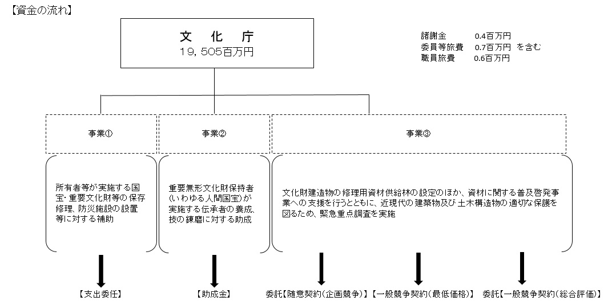

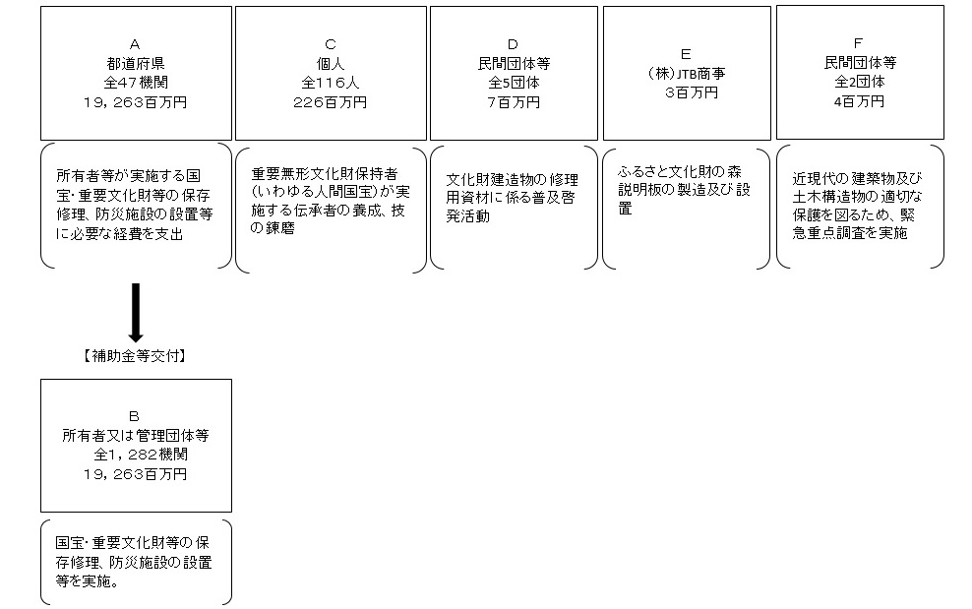

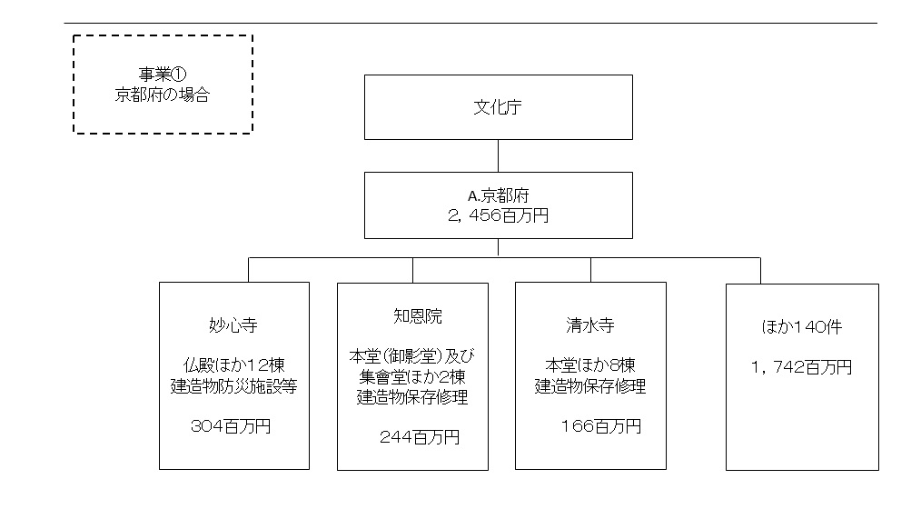

費目・使途 （「資金の流れ」においてブロックごとに最大の金額が支出されている者について記載する。費目と使途の双方で実情が分かるように記載） |  |  |  |  | A.京都府 |  |  |  |  |  |  |  |  |  |  |  |  | B.妙心寺
 |  |  |  |  | 費 目 |  |  | 使 途 |  |  |  |  |  |  |  | 金 額 (百万円） |  | 費 目 |  |  |  | 使 途 |  |  |  |  |  |  |  |  |  | 金 額 (百万円）
 |  |  |  |  | 事業費 |  |  | 支出委任 |  |  |  |  |  |  |  | 2,456 |  | 事業費 |  |  |  | 仏殿ほか１２棟建造物防災施設等 |  |  |  |  |  |  |  |  |  | 304

 |  |  |  |  | 計 |  |  |  |  |  |  |  |  |  |  | 2,456 |  | 計 |  |  |  |  |  |  |  |  |  |  |  |  |  | 304
 |  |  |  |  | C.個人Ａ |  |  |  |  |  |  |  |  |  |  |  |  | D.一般社団法人日本茅葺き文化協会
 |  |  |  |  | 費 目 |  |  | 使 途 |  |  |  |  |  |  |  | 金 額 (百万円） |  | 費 目 |  |  |  | 使 途 |  |  |  |  |  |  |  |  |  | 金 額 (百万円）
 |  |  |  |  | 事業費 |  |  | 重要無形文化財の伝承者の養成、技の錬磨 |  |  |  |  |  |  |  | 2 |  | 事業費 |  |  |  | 講師謝金、旅費、消耗品費等 |  |  |  |  |  |  |  |  |  | 2

 |  |  |  |  | 計 |  |  |  |  |  |  |  |  |  |  | 2 |  | 計 |  |  |  |  |  |  |  |  |  |  |  |  |  | 2
 |  |  |  |  | E.(株)ＪＴＢ商事 |  |  |  |  |  |  |  |  |  |  |  |  | F. （一社）日本建築学会
 |  |  |  |  | 費 目 |  |  | 使 途 |  |  |  |  |  |  |  | 金 額 (百万円） |  | 費 目 |  |  |  | 使 途 |  |  |  |  |  |  |  |  |  | 金 額 (百万円）
 |  |  |  |  | 製造費 |  |  | 人件費、資材費、役務費等 |  |  |  |  |  |  |  | 3 |  | 事業費 |  |  |  | 会議、執筆謝金、旅費、会場借料 |  |  |  |  |  |  |  |  |  | 3

 |  |  |  |  | 計 |  |  |  |  |  |  |  |  |  |  | 3 |  | 計 |  |  |  |  |  |  |  |  |  |  |  |  |  | 3

費目・使途欄についてさらに記載が必要な場合はチェックの上【別紙２】に記載 |  |  |  |  |  |  |  |  |  |  |  |  |  |  |  |  |  |  |  |  |  |  |  |  |  | チェック

 | 支出先上位１０者リスト
 | A.
 |  | 支 出 先 |  |  |  |  | 法 人 番 号 |  |  |  | 業 務 概 要 |  |  |  |  | 支 出 額 （百万円） |  | 契約方式等 |  |  |  | 入札者数 （応募者数） |  |  |  | 落札率 |  | 一者応札・一者応募又は 競争性のない随意契約となった 理由及び改善策 （支出額10億円以上）
1 |  | 京都府 |  |  |  |  | 2000020260002 |  |  |  | 支出委任 |  |  |  |  | 2,456 |  | その他 |  |  |  | - |  |  |  | - |  | -
2 |  | 奈良県 |  |  |  |  | 1000020290009 |  |  |  | 支出委任 |  |  |  |  | 1,506 |  | その他 |  |  |  | - |  |  |  | - |  | -
3 |  | 滋賀県 |  |  |  |  | 7000020250007 |  |  |  | 支出委任 |  |  |  |  | 813 |  | その他 |  |  |  | - |  |  |  | - |  | -
4 |  | 栃木県 |  |  |  |  | 5000020090000 |  |  |  | 支出委任 |  |  |  |  | 763 |  | その他 |  |  |  | - |  |  |  | - |  | -
5 |  | 沖縄県 |  |  |  |  | 1000020470007 |  |  |  | 支出委任 |  |  |  |  | 683 |  | その他 |  |  |  | - |  |  |  | - |  | -
6 |  | 東京都 |  |  |  |  | 8000020130001 |  |  |  | 支出委任 |  |  |  |  | 681 |  | その他 |  |  |  | - |  |  |  | - |  | -
7 |  | 福岡県 |  |  |  |  | 6000020400009 |  |  |  | 支出委任 |  |  |  |  | 640 |  | その他 |  |  |  | - |  |  |  | - |  | -
8 |  | 静岡県 |  |  |  |  | 7000020220001 |  |  |  | 支出委任 |  |  |  |  | 612 |  | その他 |  |  |  | - |  |  |  | - |  | -
9 |  | 富山県 |  |  |  |  | 7000020160008 |  |  |  | 支出委任 |  |  |  |  | 601 |  | その他 |  |  |  | - |  |  |  | - |  | -
10 |  | 長崎県 |  |  |  |  | 4000020420000 |  |  |  | 支出委任 |  |  |  |  | 580 |  | その他 |  |  |  | - |  |  |  | - |  | -

 | B
 |  | 支 出 先 |  |  |  |  | 法 人 番 号 |  |  |  | 業 務 概 要 |  |  |  |  | 支 出 額 （百万円） |  | 契約方式等 |  |  |  | 入札者数 （応募者数） |  |  |  | 落札率 |  | 一者応札・一者応募又は 競争性のない随意契約となった 理由及び改善策 （支出額10億円以上）
1 |  | 妙心寺 |  |  |  |  | 5130005001190 |  |  |  | 仏殿ほか１２棟建造物防災施設等 |  |  |  |  | 304 |  | 補助金等交付 |  |  |  | - |  |  |  | - |  | -
2 |  | 妙心寺 |  |  |  |  | 5130005001190 |  |  |  | 仏殿他１２棟建造物防災施設等（平成27年度繰越） |  |  |  |  | 84 |  | 補助金等交付 |  |  |  | - |  |  |  | - |  | -
3 |  | 知恩院 |  |  |  |  | 1130005000279 |  |  |  | 本堂（御影堂）及び集會堂ほか２棟建造物保存修理 |  |  |  |  | 244 |  | 補助金等交付 |  |  |  | - |  |  |  | - |  | -
4 |  | 知恩院 |  |  |  |  | 1130005000279 |  |  |  | 本堂（御影堂）及び集會堂ほか２棟建造物保存修理（平成27年度繰越） |  |  |  |  | 85 |  | 補助金等交付 |  |  |  | - |  |  |  | - |  | -
5 |  | 清水寺 |  |  |  |  | 9130005001352 |  |  |  | 本堂ほか８棟建造物保存修理 |  |  |  |  | 166 |  | 補助金等交付 |  |  |  | - |  |  |  | - |  | -
6 |  | 西日本旅客鉄道株式会社 |  |  |  |  | 1120001059675 |  |  |  | 梅小路機関車庫建造物耐震対策（平成２７年度繰越） |  |  |  |  | 156 |  | 補助金等交付 |  |  |  | - |  |  |  | - |  | -
7 |  | 仁和寺 |  |  |  |  | 3130005002199 |  |  |  | 観音堂ほか２棟建造物保存修理 |  |  |  |  | 104 |  | 補助金等交付 |  |  |  | - |  |  |  | - |  | -
8 |  | 京都市 |  |  |  |  | 2000020261009 |  |  |  | 二条城東大手門及び附多門塀建造物保存修理 |  |  |  |  | 62 |  | 補助金等交付 |  |  |  | - |  |  |  | - |  | -
9 |  | 今日庵 |  |  |  |  | 4130005002751 |  |  |  | 裏千家住宅建造物保存修理 |  |  |  |  | 57 |  | 補助金等交付 |  |  |  | - |  |  |  | - |  | -
10 |  | 黄梅院 |  |  |  |  | 6130005001207 |  |  |  | 本堂及び庫裏建造物保存修理 |  |  |  |  | 49 |  | 補助金等交付 |  |  |  | - |  |  |  | - |  | -
11 |  | 妙法院 |  |  |  |  | 8130005001923 |  |  |  | 木造千手観音立像美術工芸品保存修理 |  |  |  |  | 45 |  | 補助金等交付 |  |  |  | - |  |  |  | - |  | -
12 |  | 教王護国寺 |  |  |  |  | 9130005002235 |  |  |  | 教王護国寺大師堂（西院御影堂）建造物保存修理 |  |  |  |  | 45 |  | 補助金等交付 |  |  |  | - |  |  |  | - |  | -

 | C
 |  | 支 出 先 |  |  |  |  | 法 人 番 号 |  |  |  | 業 務 概 要 |  |  |  |  | 支 出 額 （百万円） |  | 契約方式等 |  |  |  | 入札者数 （応募者数） |  |  |  | 落札率 |  | 一者応札・一者応募又は 競争性のない随意契約となった 理由及び改善策 （支出額10億円以上）
1 |  | 個人Ａ |  |  |  |  | - |  |  |  | 重要無形文化財文化財特別助成金 |  |  |  |  | 2 |  | その他 |  |  |  | － |  |  |  | － |  | -
2 |  | 個人Ｂ |  |  |  |  | - |  |  |  | 重要無形文化財文化財特別助成金 |  |  |  |  | 2 |  | その他 |  |  |  | － |  |  |  | － |  | -
3 |  | 個人Ｃ |  |  |  |  | - |  |  |  | 重要無形文化財文化財特別助成金 |  |  |  |  | 2 |  | その他 |  |  |  | － |  |  |  | － |  | -
4 |  | 個人Ｄ |  |  |  |  | - |  |  |  | 重要無形文化財文化財特別助成金 |  |  |  |  | 2 |  | その他 |  |  |  | － |  |  |  | － |  | -
5 |  | 個人Ｅ |  |  |  |  | - |  |  |  | 重要無形文化財文化財特別助成金 |  |  |  |  | 2 |  | その他 |  |  |  | － |  |  |  | － |  | -
6 |  | 個人Ｆ |  |  |  |  | - |  |  |  | 重要無形文化財文化財特別助成金 |  |  |  |  | 2 |  | その他 |  |  |  | － |  |  |  | － |  | -
7 |  | 個人Ｇ |  |  |  |  | - |  |  |  | 重要無形文化財文化財特別助成金 |  |  |  |  | 2 |  | その他 |  |  |  | － |  |  |  | － |  | -
8 |  | 個人Ｈ |  |  |  |  | - |  |  |  | 重要無形文化財文化財特別助成金 |  |  |  |  | 2 |  | その他 |  |  |  | － |  |  |  | － |  | -
9 |  | 個人Ｉ |  |  |  |  | - |  |  |  | 重要無形文化財文化財特別助成金 |  |  |  |  | 2 |  | その他 |  |  |  | － |  |  |  | － |  | -
10 |  | 個人Ｊ |  |  |  |  | - |  |  |  | 重要無形文化財文化財特別助成金 |  |  |  |  | 2 |  | その他 |  |  |  | － |  |  |  | － |  | -

 | D
 |  | 支 出 先 |  |  |  |  | 法 人 番 号 |  |  |  | 業 務 概 要 |  |  |  |  | 支 出 額 （百万円） |  | 契約方式等 |  |  |  | 入札者数 （応募者数） |  |  |  | 落札率 |  | 一者応札・一者応募又は 競争性のない随意契約となった 理由及び改善策 （支出額10億円以上）
1 |  | 一般社団法人 日本茅葺き文化協会 |  |  |  |  | 7050005005495 |  |  |  | 信州における茅の育成・採取・加工に係る担手養成のための普及啓発事業 |  |  |  |  | 2 |  | 随意契約 （企画競争） |  |  |  | 5 |  |  |  | 100 |  | -
2 |  | （社）全国社寺等屋根工事技術保存会 |  |  |  |  | 1130005012092 |  |  |  | 森が支える日本の技術２０１６公開セミナー |  |  |  |  | 1 |  | 随意契約 （企画競争） |  |  |  | 5 |  |  |  | 100 |  | -
3 |  | 特定非営利活動法人 文化遺産保存ネットワーク河内長野 |  |  |  |  | 3120105005573 |  |  |  | 「ファイナル 天野山金剛寺修理現場特別公開」＆建築士・ヘリテージマネージャー植物性資材研修 |  |  |  |  | 1 |  | 随意契約 （企画競争） |  |  |  | 5 |  |  |  | 100 |  | -
4 |  | 伝統文化伝承フェア実行委員会 |  |  |  |  | - |  |  |  | こけら葺きの技術 －文化財建造物（勝興寺）公開を通じて－ |  |  |  |  | 1 |  | 随意契約 （企画競争） |  |  |  | 5 |  |  |  | 100 |  | -
5 |  | 日本漆アカデミー |  |  |  |  | - |  |  |  | 国産漆の利用と国宝・文化財建造物の保存・修復を考える |  |  |  |  | 1 |  | 随意契約 （企画競争） |  |  |  | 5 |  |  |  | 100 |  | -

 | E
 |  | 支 出 先 |  |  |  |  | 法 人 番 号 |  |  |  | 業 務 概 要 |  |  |  |  | 支 出 額 （百万円） |  | 契約方式等 |  |  |  | 入札者数 （応募者数） |  |  |  | 落札率 |  | 一者応札・一者応募又は 競争性のない随意契約となった 理由及び改善策 （支出額10億円以上）
1 |  | 株式会社ＪＴＢ商事 |  |  |  |  | 6010001123256 |  |  |  | ふるさと文化財の森説明板の製造及び設置 |  |  |  |  | 3 |  | 一般競争契約 （最低価格） |  |  |  | 3 |  |  |  | 59 |  | -

 | F
 |  | 支 出 先 |  |  |  |  | 法 人 番 号 |  |  |  | 業 務 概 要 |  |  |  |  | 支 出 額 （百万円） |  | 契約方式等 |  |  |  | 入札者数 （応募者数） |  |  |  | 落札率 |  | 一者応札・一者応募又は 競争性のない随意契約となった 理由及び改善策 （支出額10億円以上）
1 |  | 一般社団法人 日本建築学会 |  |  |  |  | 3010405010383 |  |  |  | 近現代建造物緊急重点調査事業（建築） |  |  |  |  | 3 |  | 一般競争契約 （総合評価） |  |  |  | 1 |  |  |  | 99 |  | -
2 |  | 公益社団法人 土木学会 |  |  |  |  | 5011105004847 |  |  |  | 近現代建造物緊急重点調査事業（土木） |  |  |  |  | 1 |  | 一般競争契約 （総合評価） |  |  |  | 1 |  |  |  | 100 |  | -

支出先上位10者リスト欄についてさらに記載が必要な場合はチェックの上【別紙３】に記載 |  |  |  |  |  |  |  |  |  |  |  |  |  |  |  |  |  |  |  |  |  |  |  |  |  | チェック

 | 国庫債務負担行為等による契約先上位10者リスト
 |  | ﾌﾞﾛｯｸ 名 | 契 約 先 |  |  |  | 法 人 番 号 |  |  |  | 業 務 概 要 |  |  |  |  | 契約額 （百万円） |  | 契約方式 |  |  |  | 入札者数 （応募者数） |  |  |  | 落札率 |  | 一者応札・一者応募又は 競争性のない随意契約となった理由及び改善策 （契約額10億円以上）
1 |  |  | - |  |  |  | - |  |  |  | - |  |  |  |  | - |  |  |  |  |  | - |  |  |  | - |  | -

